Hoja1
Utilización de VBA/Excel y Ruby en Inteligencia Artificial (Pt 1)

Creo que este será el primero de muchos artículos, en si hace algunos años que me topé con un libro: “Utilización de C en Inteligencia Artificial” y debido al trabajo y mala gestión de mis horarios no he podido leerlo al 100.

Hoy en día sigo creyendo que C es un magnifico lenguaje, pero he de reconocer que ya no me parece un lenguaje tan practico por lo menos no en el ámbito en el que me desenvuelvo, asi que he decido leerme el libro e implementar los ejemplos del libro en VBA y Ruby que estoy seguro serán más fáciles de entender y codificar, ya que ambos lenguajes cuentan con buenos mecanismos para crear estructuras complejas de datos de manera práctica y sencilla.

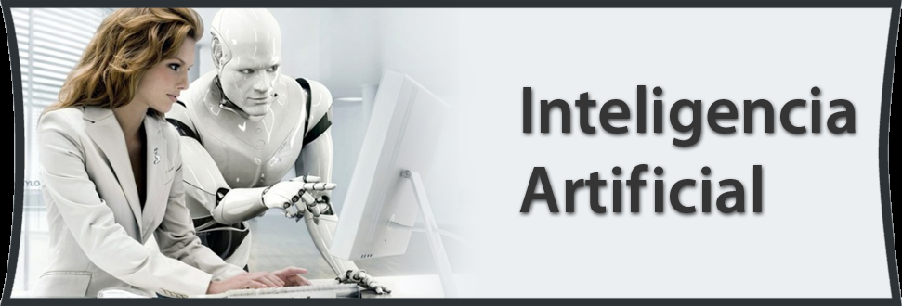
Los temas que cubre el libro son:

Resolución de problemas: Búsqueda de soluciones
Sistemas Expertos
Procesamiento del lenguaje natural
Visión y reconocimiento de modelos
Robótica
Aprendizaje de las maquinas
Lógica e incertidumbre
Apariencia humana

